รายงานสรุปผลการจัดซื้อจัดจ้าง
รายงานสรุปผลการจัดซื้อจัดจ้างหรือการจัดหาพัสดุของสำนักงานเขตพื้นที่การศึกษาประถมศึกษาสุราษฎร์ธานี เขต 2
ประจำปีงบประมาณ พ.ศ. 2568 (1 ตุลาคม 2567 – 30 กันยายน 2568)
สำนักงานเขตพื้นที่การศึกษาประถมศึกษาสุราษฎร์ธานี เขต 2 ได้จัดทำรายงานสรุปผลการจัดซื้อจัดจ้างหรือการจัดหาพัสดุของสำนักงานเขตพื้นที่การศึกษาประถมศึกษาสุราษฎร์ธานี เขต 2 ประจำปีงบประมาณ พ.ศ. 2568 จากข้อมูลการจัดซื้อจัดจ้างเพื่อแสดงให้เห็นว่าในรอบปีที่ผ่านมา มีผลการดำเนินงานการจัดซื้อจัดจ้างจำแนกตามวิธีการตามระเบียบกระทรวงการคลังว่าด้วยการจัดซื้อจัดจ้างและการบริหารพัสดุภาครัฐ พ.ศ. 2560 เพื่อให้เป็นไปตามเกณฑ์มาตรฐานการประเมินคุณธรรมและความโปร่งใสในการดำเนินงานของหน่วยงานภาครัฐที่กำหนดให้ส่วนราชการนำผลการวิเคราะห์ไปปรับปรุงและพัฒนากระบวนการปฏิบัติงาน โดยเฉพาะอย่างยิ่ง การจัดซื้อจัดจ้างภาครัฐ ที่ต้องปฏิบัติตามระเบียบ ข้อกฎหมาย ซึ่งแสดงถึงความโปร่งใส ตรวจสอบได้ ทในการดำเนินงานให้เป็นไปอย่างมีประสิทธิภาพและประสิทธิผลเกิดความคุ้มค่าเหมาะสมเป็นประโยชน์ต่อภาครัฐ ดังนี้
ตารางที่ 1 สรุปรายการจัดซื้อจัดจ้างจำแนกตามวิธีการจัดซื้อจัดจ้าง
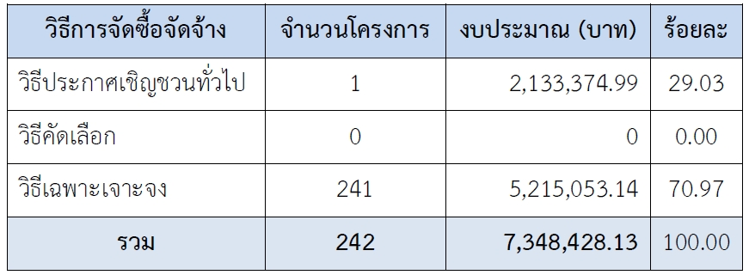

ในปีงบประมาณ พ.ศ. 2568 สำนักงานเขตพื้นที่การศึกษาประถมศึกษาสุราษฎร์ธานี เขต 2 ได้ดำเนินการจัดซื้อ จัดจ้างหรือการจัดหาพัสดุ จำนวนทั้งสิ้น 242 โครงการ จำนวนเงินทั้งสิ้น 7,348,428.13 บาท (เจ็ดล้านสามแสนสี่หมื่นแปดพัน สี่ร้อยยี่สิบแปดบาทสิบสามสตางค์) พบว่า วิธีการจัดซื้อจัดจ้างสูงที่สุด คือ วิธีเฉพาะเจาะจง จำนวน 241 โครงการ คิดเป็นร้อยละ 70.97 รวมเป็นเงินทั้งสิ้น 5,215,053.14 บาท (ห้าล้านสองแสนหนึ่งหมื่นห้าพันห้าสิบสามบาทสิบสี่สตางค์) รองลงมาคือ วิธีประกาศเชิญชวนทั่วไป จำนวน 1 โครงการ คิดเป็นร้อยละ 29.03 รวมเป็นเงินทั้งสิ้น 2,133,374.99 บาท (สองล้านหนึ่งแสนสามหมื่นสามพันสามร้อยเจ็ดสิบสี่บาทเก้าสิบเก้าสตางค์) ทั้งนี้ สำนักงานเขตพื้นที่การศึกษาประถมศึกษาสุราษฎร์ธานี เขต ๒ ไม่ได้ดำเนินการจัดซื้อจัดจ้างหรือการจัดหาพัสดุโดยวิธีการคัดเลือก จากตารางที่ 1 แสดงให้เห็นว่า สำนักงานเขตพื้นที่การศึกษาประถมศึกษาสุราษฎร์ธานี เขต 2 ใช้วิธีการจัดซื้อจัดจ้างหรือการจัดหาพัสดุ โดยวิธีเฉพาะเจาะจง สูงเป็นอันดับ 1 และวิธีประกาศเชิญชวนทั่วไป สูงเป็นอันดับ 2 ส่วนวิธีคัดเลือก ไม่มีผลการดำเนินการจัดซื้อจัดจ้าง

ตารางที่ 2 รายงานสรุปผลการจัดซื้อจัดจ้างหรือการจัดหาพัสดุ ของสพป.สุราษฎร์ธานี เขต ๒ ประจำปีงบประมาณ พ.ศ. 2568 (จำแนกเป็นรายเดือน 12 เดือน)

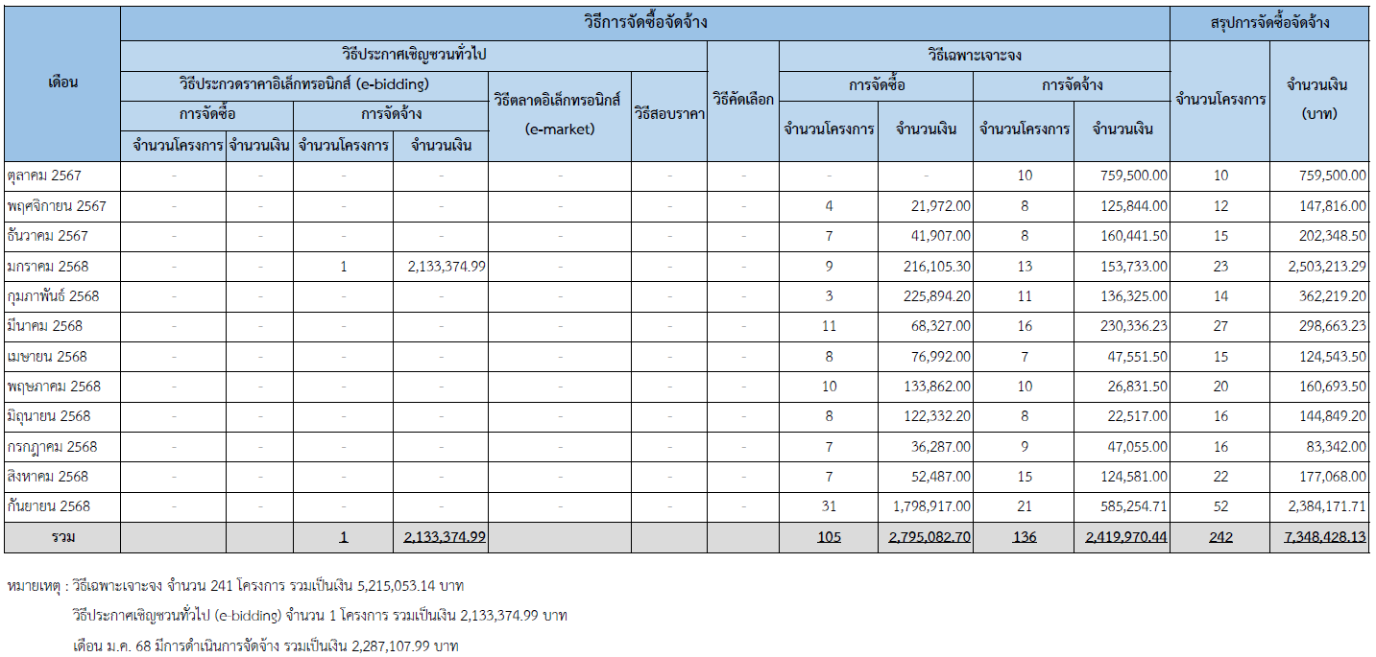

จากตารางที่ 2 แสดงให้เห็นว่า ในประจำปีงบประมาณ พ.ศ. 2568 ที่ผ่านมา สำนักงานเขตพื้นที่การศึกษาประถมศึกษาสุราษฎร์ธานี เขต 2 มีการดำเนินโครงการที่จัดซื้อจัดจ้างหรือการจัดหาพัสดุแล้วเสร็จ มูลค่ารวมทั้งสิ้น 7,348,428.13 บาท (เจ็ดล้านสามแสนสี่หมื่นแปดพันสี่ร้อยยี่สิบแปดบาทสิบสามสตางค์) โดยมีรายละเอียด ดังนี้ 1. วิธีประกาศเชิญชวนทั่วไป โดยวิธีประกวดราคาอิเล็กทรอนิกส์ (e-bidding) จำนวน 1 โครงการ เป็นเงินทั้งสิ้น 2,133,374.99 บาท (สองล้านหนึ่งแสนสามหมื่นสามพันสามร้อยเจ็ดสิบสี่บาทเก้าสิบเก้าสตางค์) 2. วิธีเฉพาะเจาะจง จำนวน 241 โครงการ เป็นเงินทั้งสิ้น 5,215,053.14 บาท (ห้าล้านสองแสนหนึ่งหมื่นห้าพัน ห้าสิบสามบาทสิบสี่สตางค์) ดังนี้ 2.2 การจัดซื้อโดยวิธีเฉพาะเจาะจง จำนวน 105 โครงการ เป็นเงินทั้งสิ้น 2,795,082.70 บาท (สองล้านเจ็ดแสนเก้าหมื่นห้าพันแปดสิบสองบาทเจ็ดสิบสตางค์) 2.1 การจัดจ้างโดยวิธีเฉพาะเจาะจง จำนวน 136 โครงการ เป็นเงินทั้งสิ้น 2,419,970.44 บาท (สองล้านสี่แสนหนึ่งหมื่นเก้าพันเก้าร้อยเจ็ดสิบบาทสี่สิบสี่สตางค์)

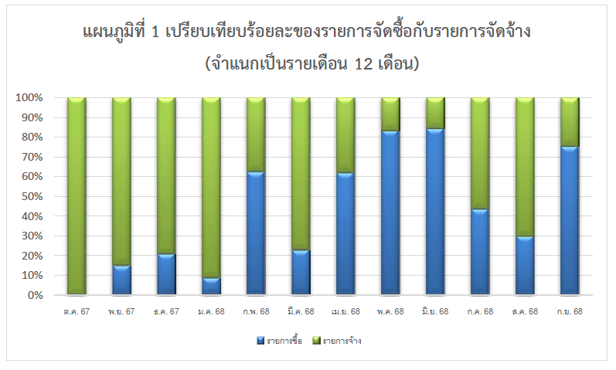
การวิเคราะห์ร้อยละของจำนวนโครงการและจำนวนเงินตามวิธีการจัดซื้อจัดจ้าง (จำแนกเป็นรายเดือน 12 เดือน) การจัดซื้อจัดจ้างประจำปีงบประมาณ พ.ศ. 2568 รายละเอียดตามตารางที่ 2 พิจารณาตามเจ้าหนี้รายตัว พบว่า สำนักงานเขตพื้นที่การศึกษาประถมศึกษาสุราษฎร์ธานี เขต 2 มีการดำเนินโครงการที่จัดซื้อจัดจ้างแล้วเสร็จมูลค่ารวมทั้งสิ้น 7,348,428.13 บาท (เจ็ดล้านสามแสนสี่หมื่นแปดพันสี่ร้อยยี่สิบแปดบาทสิบสามสตางค์) โดยแบ่งเป็นดังนี้ 1. รายการจัดซื้อ จำนวน 105 โครงการ เป็นเงินทั้งสิ้น 2,795,082.70 บาท (สองล้านเจ็ดแสนเก้าหมื่นห้าพันแปดสิบสองบาทเจ็ดสิบสตางค์) คิดเป็นร้อยละ 38.04 2. รายการจัดจ้าง จำนวน 137 โครงการ เป็นเงินทั้งสิ้น 4,553,345.43 บาท (สี่ล้านห้าแสนห้าหมื่นสามพันสามร้อยสี่สิบห้าบาทสี่สิบสามสตางค์) คิดเป็นร้อยละ 61.96

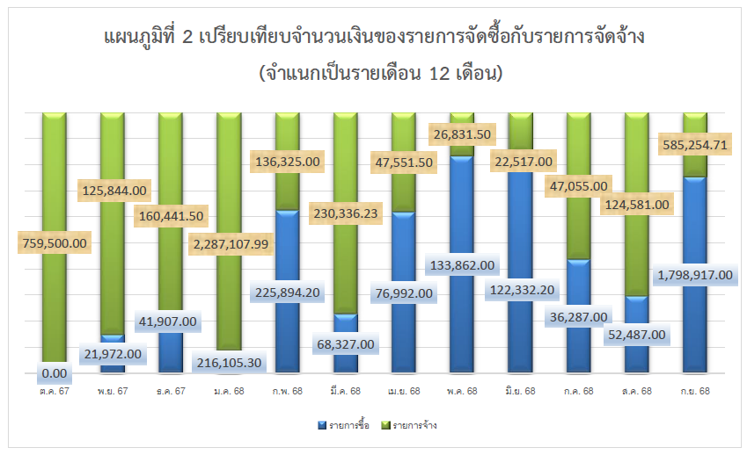

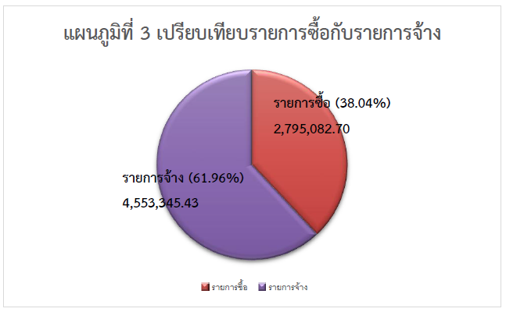

จากแผนภูมิที่ 1, 2 และ 3 แสดงให้เห็นว่า สำนักงานเขตพื้นที่การศึกษาประถมศึกษาสุราษฎร์ธานี เขต 2 ได้ดำเนินการจัดซื้อจัดจ้างหรือการจัดหาพัสดุแล้วเสร็จภายในประจำปีงบประมาณ พ.ศ. 2568 รวมเป็นเงินทั้งสิ้น 7,348,428.13 บาท (เจ็ดล้านสามแสนสี่หมื่นแปดพันสี่ร้อยยี่สิบแปดบาทสิบสามสตางค์) ซึ่งแบ่งเป็น การจัดหาพัสดุโดยการจัดจ้าง จำนวน 137 โครงการ มีการเบิกจ่ายเป็นเงินทั้งสิ้น 4,553,345.43 บาท (สี่ล้านห้าแสนห้าหมื่นสามพันสามร้อยสี่สิบห้าบาทสี่สิบสามสตางค์) คิดเป็นร้อยละ 61.96 สูงที่สุด และรองลงมาคือการจัดหาพัสดุโดยการจัดซื้อ จำนวน 105 โครงการ มีการเบิกจ่ายเป็นเงินทั้งสิ้น 2,795,082.70 บาท (สองล้านเจ็ดแสนเก้าหมื่นห้าพันแปดสิบสองบาทเจ็ดสิบสตางค์) คิดเป็นร้อยละ 38.04

สรุปผลการจัดซื้อจัดจ้างหรือการจัดหาพัสดุ ของสพป.สุราษฎร์ธานี เขต 2 ประจำปีงบประมาณ พ.ศ. 2568 ในปีงบประมาณ พ.ศ. 2568 สำนักงานเขตพื้นที่การศึกษาประถมศึกษาสุราษฎร์ธานี เขต 2 ได้ดำเนินการจัดซื้อ จัดจ้างหรือการจัดหาพัสดุแล้วเสร็จ จำนวนทั้งหมด 242 โครงการ รวมเป็นจำนวนเงินทั้งสิ้น 7,348,428.13 บาท (เจ็ดล้านสามแสนสี่หมื่นแปดพันสี่ร้อยยี่สิบแปดบาทสิบสามสตางค์) พบว่า วิธีการจัดซื้อจัดจ้างสูงที่สุด คือ วิธีเฉพาะเจาะจง จำนวน 241 โครงการ คิดเป็นร้อยละ 70.97 รวมเป็นเงินทั้งสิ้น 5,215,053.14 บาท (ห้าล้านสองแสนหนึ่งหมื่นห้าพันห้าสิบสามบาทสิบสี่สตางค์) รองลงมาคือ วิธีประกาศเชิญชวนทั่วไป จำนวน 1 โครงการ คิดเป็นร้อยละ 29.03 รวมเป็นเงินทั้งสิ้น 2,133,374.99 บาท (สองล้านหนึ่งแสนสามหมื่นสามพันสามร้อยเจ็ดสิบสี่บาทเก้าสิบเก้าสตางค์) ในการนี้ สำนักงานเขตพื้นที่การศึกษาประถมศึกษาสุราษฎร์ธานี เขต ๒ ได้ดำเนินการตามระเบียบ กระทรวงการคลังว่าด้วยการจัดซื้อจัดจ้างและการบริหารพัสดุภาครัฐ พ.ศ. 2560 และกฎหมายอื่นที่เกี่ยวข้อง ด้วยความคุ้มค่าโปร่งใส มีประสิทธิภาพและประสิทธิผล ตรวจสอบได้ และจัดหาพัสดุได้ทัน ตามความต้องการใช้พัสดุ โดยเป็นไปตาม มาตรการเพิ่มประสิทธิภาพการใช้จ่ายเงินงบประมาณประจำปี พ.ศ. 2560 ตามมติคณะรัฐมนตรี
ปัญหา/อุปสรรคของการจัดซื้อจัดจ้างหรือการจัดหาพัสดุ 1. ปัญหาเรื่องระยะเวลาในการดำเนินการ ในการจัดซื้อจัดจ้างเร่งด่วนกระชั้นชิด ส่งผลให้เกิดความเสี่ยงที่จะเกิดข้อผิดพลาดในการดำเนินงานได้ เช่น การแจ้งจัดสรรและโอนเงินงบประมาณหลายรายการในช่วงไตรมาสสุดท้ายของปีงบประมาณ ทำให้เกิดปัญหาและอุปสรรคด้านต่างๆ เนื่องจากขั้นตอนของกระบวนการจัดซื้อจัดจ้าง มีหลายขั้นตอน และมีเงื่อนเวลา ทำให้การจัดซื้อจัดจ้างล่าช้าไม่ทันตามที่กำหนด 2. เจ้าของโครงการไม่มีการวางแผนด้านการจัดซื้อจัดจ้างไว้ ทำให้บางครั้งจัดซื้อจัดจ้างในระยะเวลาที่กระชั้นชิด 3. ขาดอัตรากำลังในการปฏิบัติงาน ต้องดำเนินการหลายภารกิจ จึงขาดความละเอียดรอบคอบ 4. กฎหมาย ระเบียบ หนังสือเวียน ที่เกี่ยวข้องกับการจัดซื้อจัดจ้างมีเพิ่มเติมอยู่เสมอ ส่งผลให้การปฏิบัติงาน มีความยุ่งยากซับซ้อน และไม่มีความชัดเจน ทำให้เกิดปัญหาการตีความ ต้องใช้เวลาในการหารือกับหน่วยงานที่เกี่ยวข้อง ส่งผลให้การปฏิบัติงานมีความล่าช้า
ข้อเสนอแนะของการจัดซื้อจัดจ้างหรือการจัดหาพัสดุ 1. เห็นควรมีการจัดอบรมให้แก่เจ้าหน้าที่ที่เกี่ยวข้องเพื่อเพิ่มพูนความรู้และทักษะในการปฏิบัติงาน 2. จัดสรรกำลังเพื่อให้เพียงพอกับการปฏิบัติงานที่ต้องมีความชำนาญด้านกฎหมายการจัดซื้อจัดจ้างและ ระเบียบต่างๆ ที่เกี่ยวข้อง 3. ควรมีการวางแผนความต้องการใช้พัสดุให้เพียงพอต่อการใช้งาน 4. เจ้าหน้าที่ที่ได้รับมอบหมายให้ปฏิบัติงานด้านพัสดุ ต้องศึกษาระเบียบกระทรวงการคลังว่าด้วยการจัดซื้อจัดจ้างและการบริหารพัสดุภาครัฐ พ.ศ. 2560 รวมถึงกฎกระทรวง หลักเกณฑ์ และแนวทางที่เกี่ยวข้อง อย่างสม่ำเสมอ 5. ควรจัดให้มีการฝึกอบรมเชิงปฏิบัติการหลักสูตร กระบวนการจัดซื้อจัดจ้าง โดยวิธีเฉพาะเจาะจะจง หรือหลักสูตรที่เป็นการปฏิบัติงานใหม่ๆ เพื่อได้เข้าใจขั้นตอน ตลอดจนกระบวนการปฏิบัติงาน รวมถึงแลกเปลี่ยนประสบการณ์และระดมความคิดเห็น เพื่อร่วมกันแก้ไขปัญหาและอุปสรรคในงานที่ซับซ้อนมากขึ้น

